상품제안서
8K 투명자동 비닐우산 | 상품코드: S45263

 |  |  |  |  |  |  | 02-713-8555 | www.synergygift.co.kr
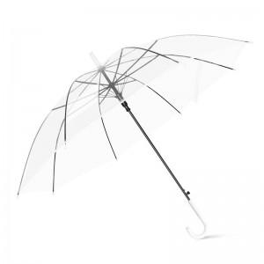 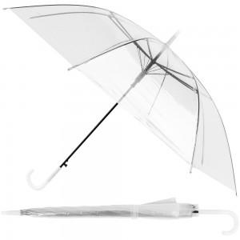

【상세/제작정보】 | <p><span style="font-size: 14pt;"></span><span style="font-size: 18.6667px;">원단 인쇄 500개 이상부터 가능합니다.</span><span style="font-size: 14pt;">​</span></p>

【인쇄/포장옵션】 | 실크 / 포장불가능

【공급단가】 | 수량 | 200~ | 500~ | 1,000~ | 3,000~ | 10,000~
*VAT별도 | 단가 | 1,560원 | 1,470원 | 1,400원 | 1,360원 | 1,340원

【상품 URL】 | https://synergygift.co.kr:443/src/goods_detail.php?gdno=45263

